상품제안서
플씨드 무릎보호대 (기본형) 1개 | 상품코드: S15638

 |  |  |  |  |  | 02-713-8555 | www.synergygift.co.kr
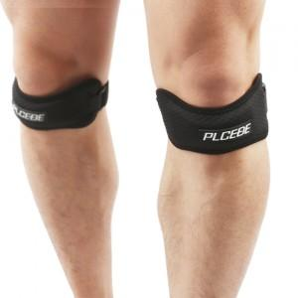

【상세/제작정보】 | 무릎 부상 예방을 위한 무릎보호대입니다. 타사 무릎 보호대 보다 두터운 형태이며, 스펀지가 들어있어 착용에 불편함이 없는 큰 장점이 있습니다.

【인쇄/포장옵션】 | 기타 / 별도문의

【공급단가】 | 수량 | 100~ | 500~ | 1,000~ | 3,000~
*VAT별도 | 단가 | 4,050원 | 3,900원 | 3,750원 | 3,600원

【상품 URL】 | https://synergygift.co.kr:443/src/goods_detail.php?gdno=13043

